상품제안서
[제이손]라면 전용 진공젓가락국물스푼 | 상품코드: S12749

 |  |  |  |  |  | 02-713-8555 | www.synergygift.co.kr
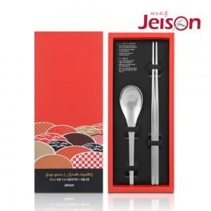

【상세/제작정보】 | .

【인쇄/포장옵션】 | 레이저 / 포장지포장

【공급단가】 | 수량 | 50~ | 300~ | 1,000~ | 2,000~
*VAT별도 | 단가 | 6,530원 | 6,290원 | 6,050원 | 5,810원

【상품 URL】 | https://www.synergygift.co.kr:443/src/goods_detail.php?gdno=3870

